Tapa
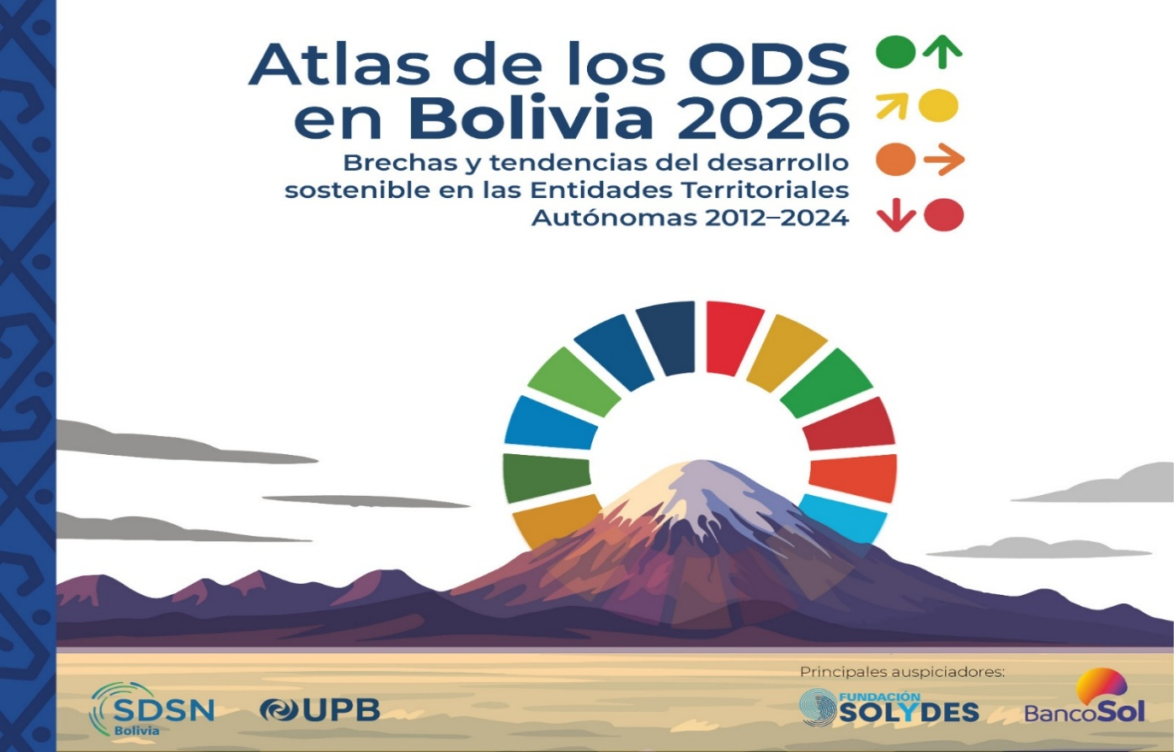

 | Por favor citar el Atlas y los datos del Atlas de la siguiente manera:
 | Andersen, L.E. & Argandoña, F. (2026). Atlas de los ODS en Bolivia 2026: Brechas y tendencias del desarrollo sostenible en las Entidades Territoriales Autónomas, 2012–2024. La Paz: Universidad Privada Boliviana, SDSN Bolivia.

 | Contenido del Excel:
 | Descripción de indicadores
 | índice de desarrollo sostenible y valores normalizados a nivel nacional, departamental y regional
 | Indicadores a nivel nacional, departamental y regional
 | Valores absolutos a nivel nacional, departamental y regional
 | índice de desarrollo sostenible y valores normalizados en municipios y GAIOC
 | Indicadores en municipios y GAIOC
 | Valores absolutos en municipios y GAIOC

 | Equipo técnico de elaboración de datos e indicadores:
 | Equipo técnico SDSN Bolivia:
 | Lykke E. Andersen
 | Fabiana Karina Argandoña
 | Paolo Machaca
 | Valeria Aramayo San Martín
 | Marion Bruna Torrico
 | Alvaro Muñoz Quisberth
 | Diego Leonel Calderón Acebey
 | Oriana Espejo
 | Nataniel Escobar Aliaga
 | Catalina Antezana Sonco
 | Sebastian Miranda Cuevas
 | Sergio Choque Sunagua
 | Jesús Espinoza Peñaloza
 | Carla Machicado Sánchez

 | Equipo técnico BAMBOO Tec:
 | Adrian Gabriel Villarroel Navia
 | Luis Fernando Zapata Moya
 | Peter Iber Carvajal Guetiérrez
 | Adrian Salazar Collazos
 | Paul Timothy Kuno Serrano

